Bénin
 | Bénin - COURBE DE TAUX 01/10/2021

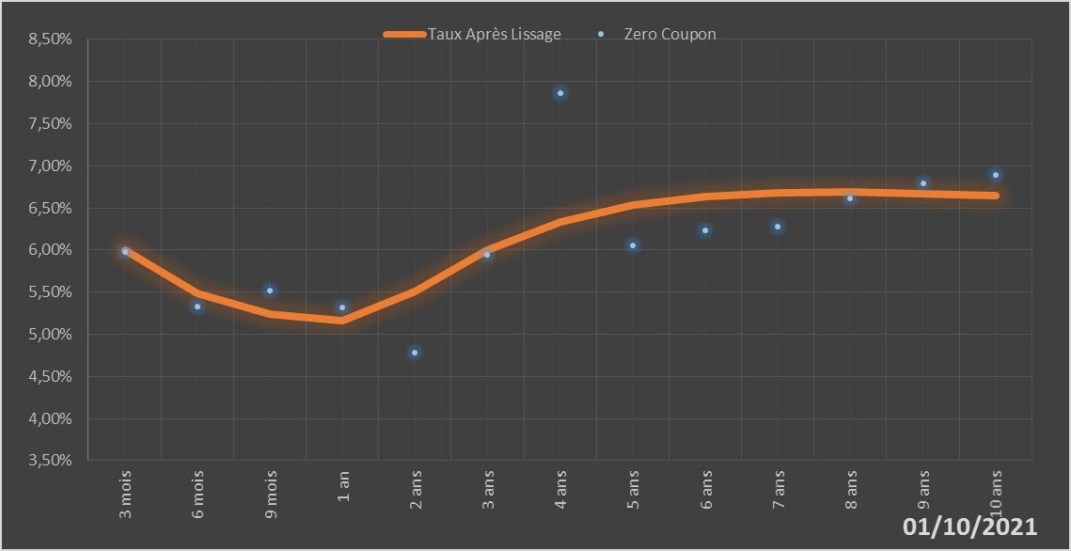
 |  | Maturité | Zero Coupon | Taux Après Lissage
 |  | 3 mois | 5.9724% | 5.9946%
 |  | 6 mois | 5.3251% | 5.4870%
 |  | 9 mois | 5.5162% | 5.2416%
 |  | 1 an | 5.3212% | 5.1617%
 |  | 2 ans | 4.7846% | 5.5050%
 |  | 3 ans | 5.9390% | 5.9926%
 |  | 4 ans | 7.8592% | 6.3325%
 |  | 5 ans | 6.0525% | 6.5334%
 |  | 6 ans | 6.2325% | 6.6388%
 |  | 7 ans | 6.2783% | 6.6831%
 |  | 8 ans | 6.6138% | 6.6895%
 |  | 9 ans | 6.7924% | 6.6728%
 |  | 10 ans | 6.8892% | 6.6426%

2021-10-01
oui

Bénin

Burkina
 | Burkina - COURBE DE TAUX 01/10/2021

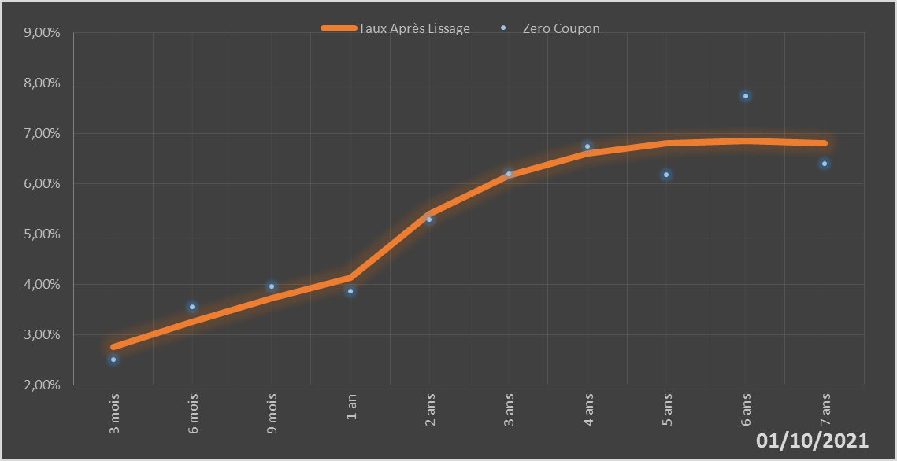
 |  | Maturité | Zero Coupon | Taux Après Lissage
 |  | 3 mois | 2.5111% | 2.7659%
 |  | 6 mois | 3.5526% | 3.2686%
 |  | 9 mois | 3.9705% | 3.7249%
 |  | 1 an | 3.8800% | 4.1373%
 |  | 2 ans | 5.2881% | 5.4006%
 |  | 3 ans | 6.1936% | 6.1739%
 |  | 4 ans | 6.7395% | 6.6050%
 |  | 5 ans | 6.1797% | 6.8056%
 |  | 6 ans | 7.7507% | 6.8553%
 |  | 7 ans | 6.4085% | 6.8093%

2021-10-01
oui

Burkina

Côte d'Ivoire
 | Côte d'Ivoire - COURBE DE TAUX 01/10/2021

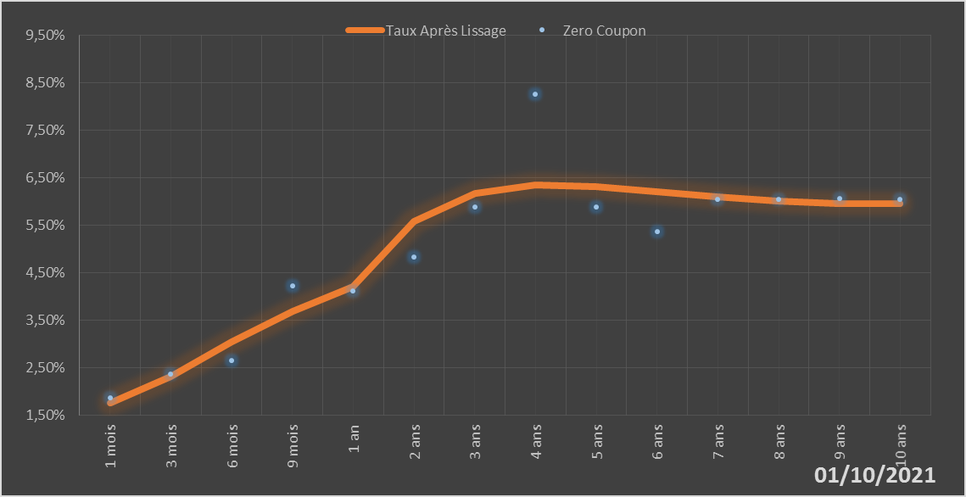
 |  | Maturité | Zero Coupon | Taux Après Lissage
 |  | 1 mois | 1.8675% | 1.7602%
 |  | 3 mois | 2.3728% | 2.3208%
 |  | 6 mois | 2.6629% | 3.0582%
 |  | 9 mois | 4.2328% | 3.6851%
 |  | 1 an | 4.1272% | 4.2150%
 |  | 2 ans | 4.8369% | 5.5909%
 |  | 3 ans | 5.8855% | 6.1810%
 |  | 4 ans | 8.2589% | 6.3514%
 |  | 5 ans | 5.8823% | 6.3205%
 |  | 6 ans | 5.3795% | 6.2142%
 |  | 7 ans | 6.0547% | 6.1006%
 |  | 8 ans | 6.0561% | 6.0132%
 |  | 9 ans | 6.0591% | 5.9651%
 |  | 10 ans | 6.0578% | 5.9582%

2021-10-01
oui

Cote d'ivoire

Guinée-Bissau
 | Guinée-Bissau - COURBE DE TAUX 01/10/2021

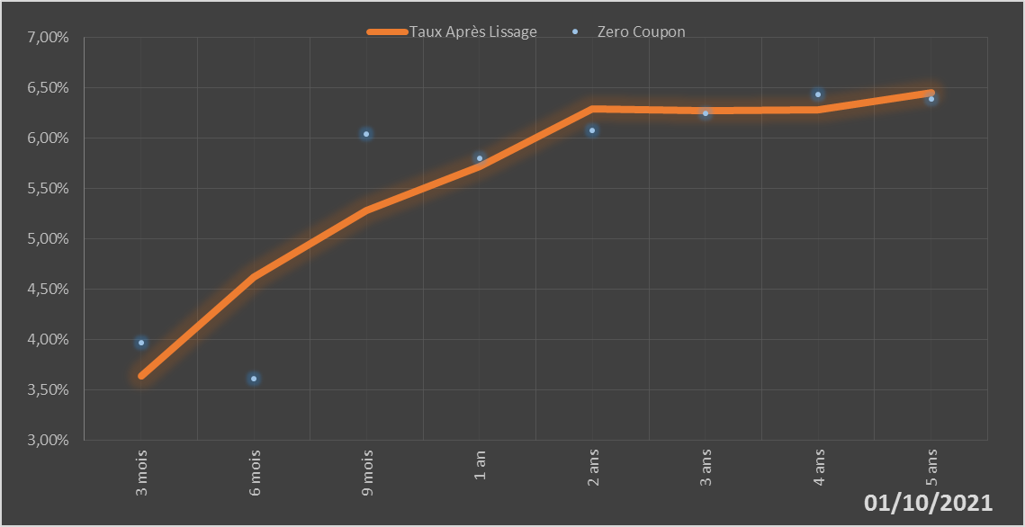
 |  | Maturité | Zero Coupon | Taux Après Lissage
 |  | 3 mois | 3.9691% | 3.6431%
 |  | 6 mois | 3.6154% | 4.6232%
 |  | 9 mois | 6.0413% | 5.2857%
 |  | 1 an | 5.8025% | 5.7214%
 |  | 2 ans | 6.0729% | 6.2927%
 |  | 3 ans | 6.2499% | 6.2715%
 |  | 4 ans | 6.4345% | 6.2842%
 |  | 5 ans | 6.3896% | 6.4526%

2021-10-01
oui

Guinée-Bissau

Mali
 | Mali - COURBE DE TAUX 01/10/2021

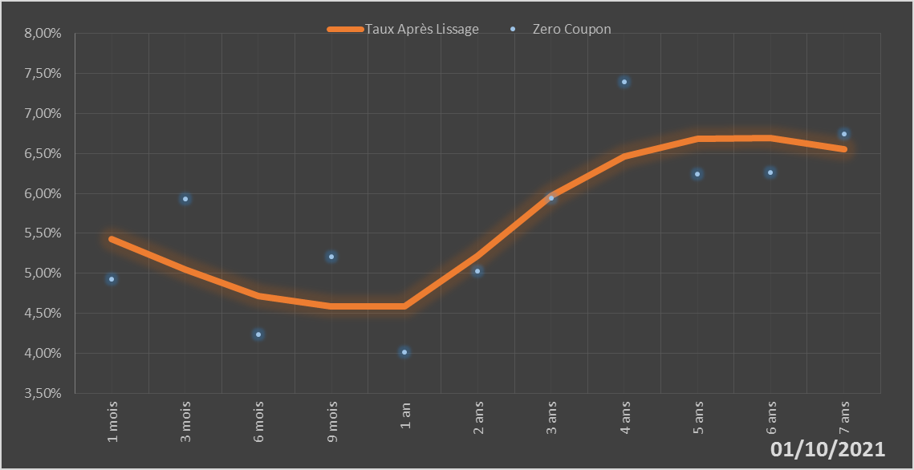
 |  | Maturité | Zero Coupon | Taux Après Lissage
 |  | 1 mois | 4.9243% | 5.4287%
 |  | 3 mois | 5.9292% | 5.0503%
 |  | 6 mois | 4.2297% | 4.7140%
 |  | 9 mois | 5.2054% | 4.5803%
 |  | 1 an | 4.0177% | 4.5850%
 |  | 2 ans | 5.0244% | 5.2195%
 |  | 3 ans | 5.9381% | 5.9698%
 |  | 4 ans | 7.4014% | 6.4628%
 |  | 5 ans | 6.2444% | 6.6810%
 |  | 6 ans | 6.2618% | 6.6891%
 |  | 7 ans | 6.7485% | 6.5559%

2021-10-01
oui

Mali

Niger
 | Niger - COURBE DE TAUX 01/10/2021

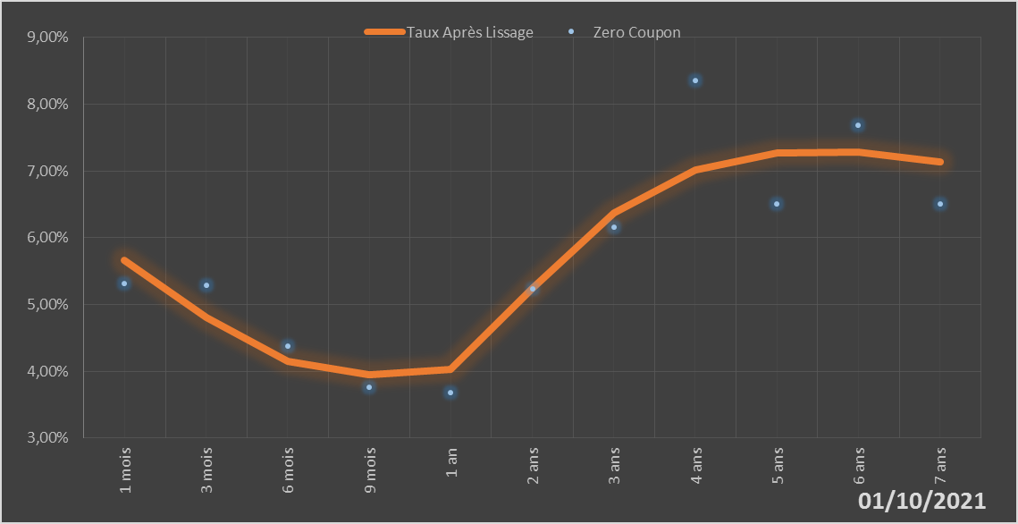
 |  | Maturité | Zero Coupon | Taux Après Lissage
 |  | 1 mois | 5.3171% | 5.6570%
 |  | 3 mois | 5.2928% | 4.8114%
 |  | 6 mois | 4.3810% | 4.1478%
 |  | 9 mois | 3.7577% | 3.9521%
 |  | 1 an | 3.6787% | 4.0315%
 |  | 2 ans | 5.2320% | 5.2480%
 |  | 3 ans | 6.1521% | 6.3668%
 |  | 4 ans | 8.3572% | 7.0105%
 |  | 5 ans | 6.5054% | 7.2748%
 |  | 6 ans | 7.6789% | 7.2846%
 |  | 7 ans | 6.5123% | 7.1345%

2021-10-01
oui

Niger

Sénégal
 | Sénégal - COURBE DE TAUX 01/10/2021

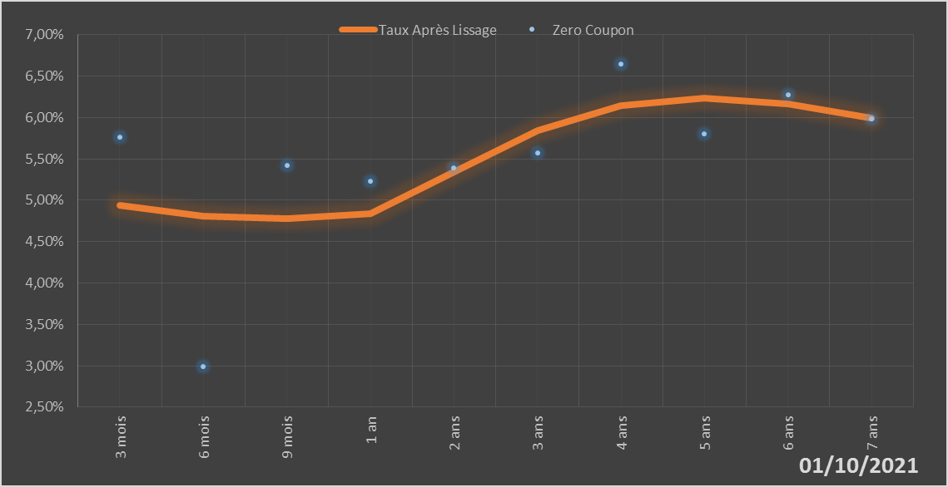
 |  | Maturité | Zero Coupon | Taux Après Lissage
 |  | 3 mois | 5.7619% | 4.9360%
 |  | 6 mois | 2.9937% | 4.8045%
 |  | 9 mois | 5.4194% | 4.7821%
 |  | 1 an | 5.2321% | 4.8333%
 |  | 2 ans | 5.3874% | 5.3423%
 |  | 3 ans | 5.5705% | 5.8471%
 |  | 4 ans | 6.6482% | 6.1425%
 |  | 5 ans | 5.8002% | 6.2313%
 |  | 6 ans | 6.2772% | 6.1649%
 |  | 7 ans | 5.9821% | 5.9954%

2021-10-01
oui

Sénégal

Togo
 | Togo - COURBE DE TAUX 01/10/2021

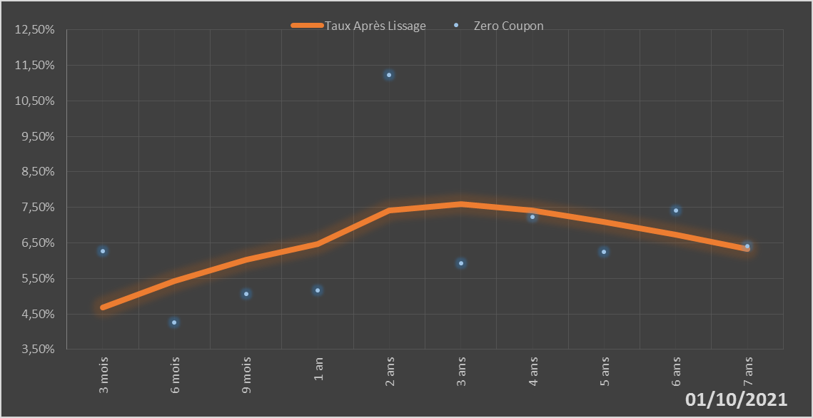
 |  | Maturité | Zero Coupon | Taux Après Lissage
 |  | 3 mois | 6.2680% | 4.6782%
 |  | 6 mois | 4.2606% | 5.4311%
 |  | 9 mois | 5.0716% | 6.0204%
 |  | 1 an | 5.1601% | 6.4774%
 |  | 2 ans | 11.2285% | 7.4219%
 |  | 3 ans | 5.9260% | 7.5882%
 |  | 4 ans | 7.2408% | 7.4165%
 |  | 5 ans | 6.2442% | 7.0992%
 |  | 6 ans | 7.4096% | 6.7241%
 |  | 7 ans | 6.4054% | 6.3333%

2021-10-01
oui

Togo

